Hướng dẫn sử dụng
 | Chào mừng bạn đến với Sapo
 | Nền tảng quản lý và bán hàng đa kênh được sử dụng nhiều nhất Việt Nam

 | 1. Những lưu ý khi làm file khởi tạo sản phẩm

 | - Các trường được đánh dấu * là những trường bắt buộc bạn phải điền dữ liệu. Bao gồm : + Tên sản phẩm + Mã SKU : Mã định danh cho sản phẩm trên hệ thống + Giá vốn khởi tạo : Giá vốn ban đầu để tính giá trị kho + Tồn kho ban đầu : Số lượng sản phẩm nhập kho lần đầu
 | 2. Cách tạo sản phẩm có nhiều thuộc tính

 | + Sapo quản lý sản phẩm theo các phiên bản sản phẩm, với sản phẩm không có nhiều thuộc tính sẽ mặc định sinh ra một phiên bản sản phẩm. + Tên của các phiên bản sản phẩm được sinh tự động dưới hệ thống, hãy để trống cột này nếu bạn muốn sử dụng tên mặc định, người dùng có thể thay đổi nếu không muốn dùng tên mặc định do hệ thống sinh ra.

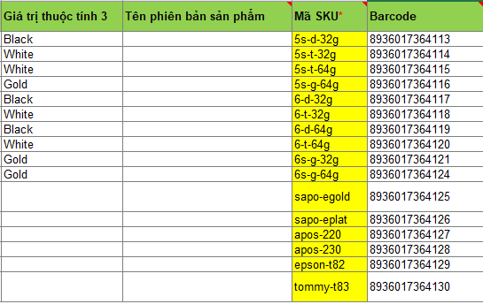

 | Cách tạo khởi tạo sản phẩm có nhiều thuộc tính :
 | - Điền thông tin vào các cột tên thuộc tính, giá trị thuộc tính
 | - Chú ý : Không điền thông tin cột tên sản phẩm với những dòng áp dụng cho phiên bản sản phẩm
 | Hình thức quản lý sản phẩm: Sapo cung cấp cho người sử dụng 3 hình thức quản lý sản phẩm:
 | - Sản phẩm thường: Đây là sản phẩm được quản lý kho theo cách thông thường, không phụ thuộc vào các thông số của sản phẩm.
 | - Sản phẩm quản lý theo serial/IMEI: Sản phẩm được quản lý theo mã mà nhà phân phối sản phẩm quy định.
 | - Sản phẩm quản lý theo lô - hạn sử dụng: Sản phẩm được sản xuất theo lô, mỗi lô hàng sẽ có ngày sản xuất và ngày hết hạn cụ thể.
 | - Chú ý: Với sản phẩm quản lý theo serial/IMEI và lô - hạn sử dụng chỉ có thể khởi tạo thông tin kho bằng cách nhập hàng.
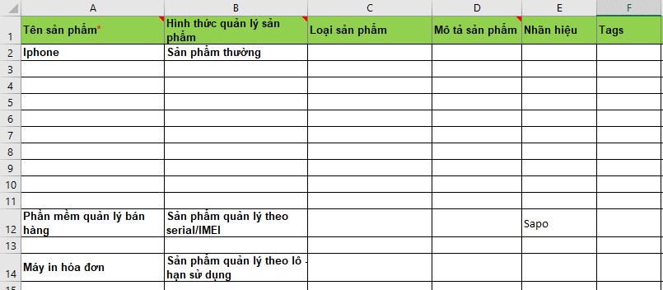

 | Khởi tạo kho sản phẩm tại nhiều chi nhánh
 | - Với sản phẩm thường: thông tin kho sản phẩm có thể khởi tạo
 | - Với sản phẩm quản lý theo serial/IMEI sẽ không khởi tạo được thông tin kho. Kho hàng chỉ có thể khởi tạo tại bước nhập hàng.
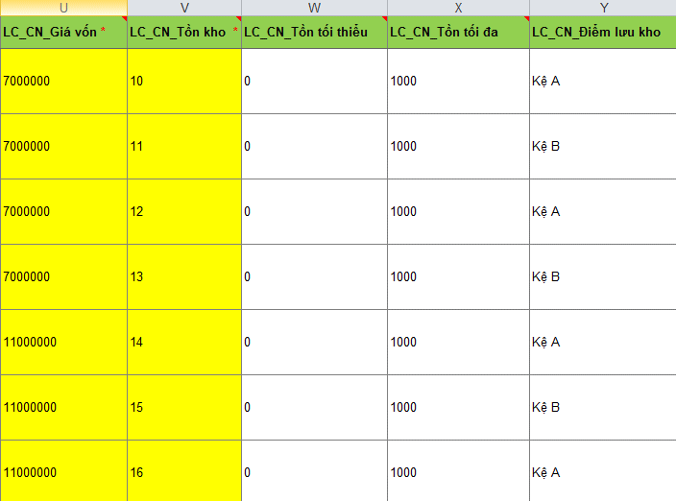

 | Sapo hỗ trợ khởi tạo dữ liệu sản phẩm tại nhiều chi nhánh, vui lòng Copy mã chi nhánh trước các tiền tố : " Giá vốn ", " Tồn kho", " Tồn tối thiểu", " Tồn tối đa" , " Điểm lưu hàng" . Cấu trúc là " LC_Mã chi nhánh_Thông tin kho " Sau đó thêm các cột ứng với số lượng chi nhánh
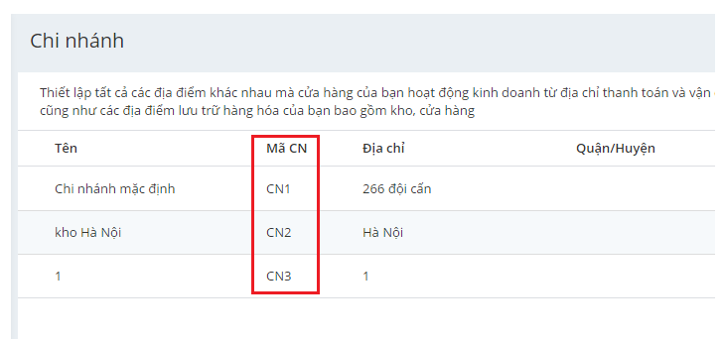
 | 3. Khởi tạo chính sách giá cho sản phẩm bằng nhập file

 | Sapo hỗ trợ bán hàng với nhiều chính sách giá khác nhau. Mặc định trên hệ thống sẽ có 3 giá khởi tạo : + Giá buôn + Giá lẻ + Giá nhập Nếu bạn muốn khởi tạo sản phẩm với chính sách giá khác, vui lòng truy cập vào hệ thống Sapo thêm mới chính sách giá theo ý muốn, tiếp đó quay lại file Excel khởi tạo thêm mới cột giá ứng với giá đã tạo trên Sapo : VD : B1 - Truy cập Sapo tạo chính sách giá " Giá Vip " : Cấu hình > Chính sách giá > Thêm chính sách giá :

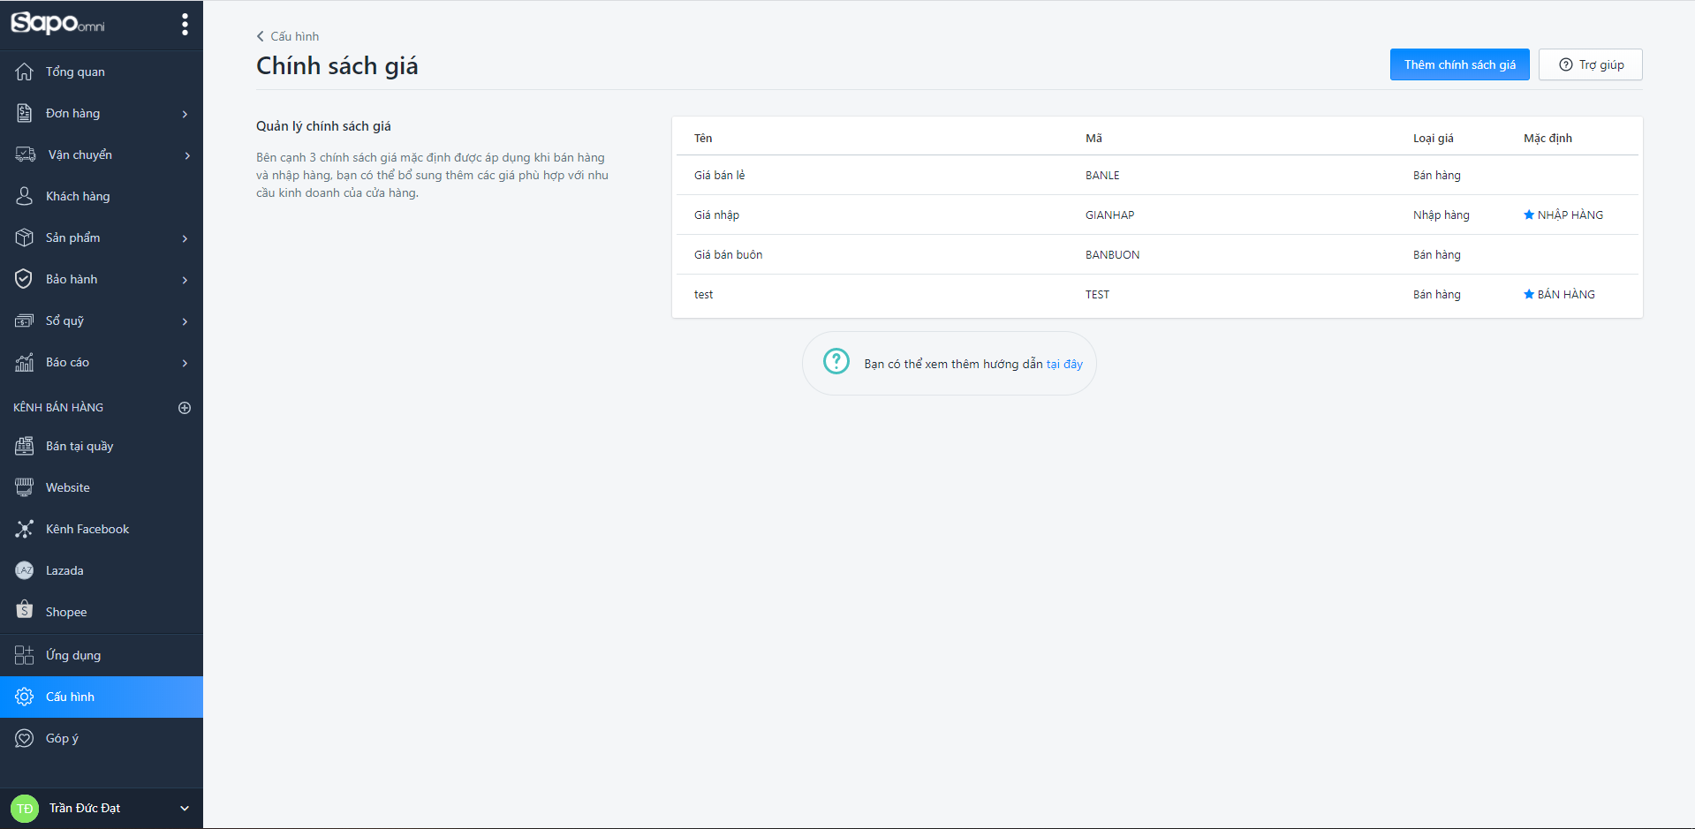

 | Tiếp đó quay lại file khởi tạo thêm một cột chính sách giá " LC_giá vip " vào ngoài cùng bên phải :

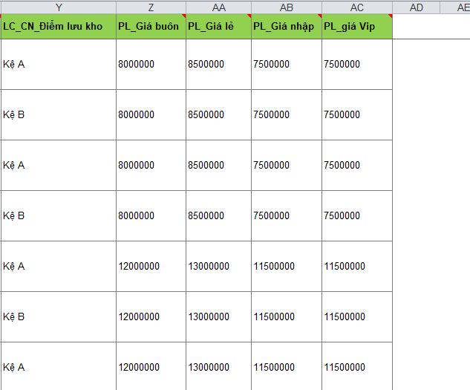

 | Chân thành cảm ơn bạn đã quan tâm và sử dụng Sapo !

